Sheet1
Zwift 센서 분석표 |  |  |  |  |  |  |  |  | 작성자: 정택준

제품사진 |  | 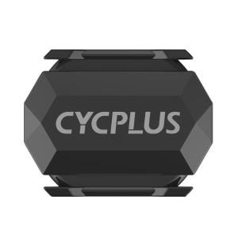 | 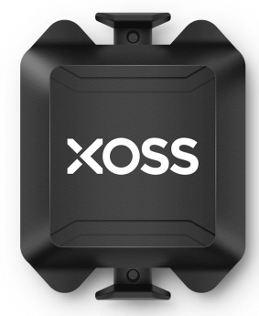 | 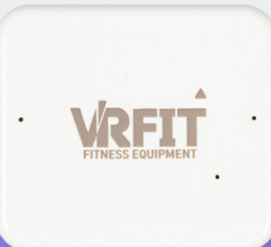 | 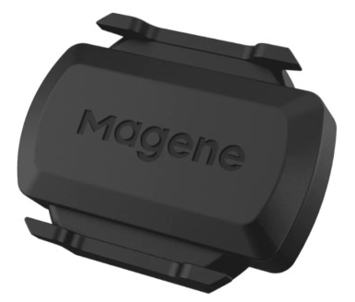 | 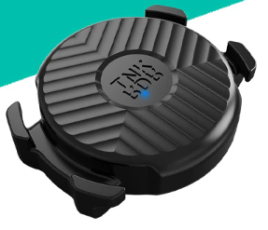 | 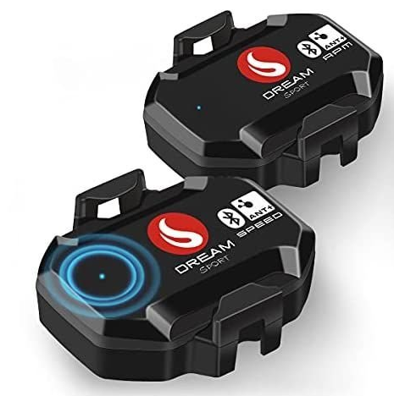 | 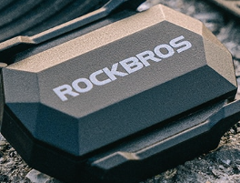 | 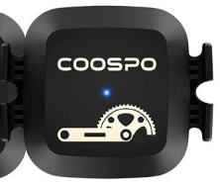 | 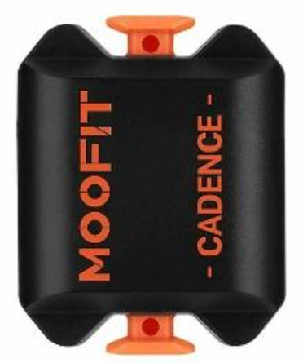
모델명 |  | 싸이플러스 C3 | XOSS | VRFIT | Magene | ThinkRider | DREAM SPORT | ROCKBROS | CooSpo | MOOFIT
가격 |  | 25,000 | 25,000 | 68,000 | 19.8 | 21,700 | 66,050 | 31,110 | 61,320 | 35,000
특징 | 가속도센서 | O | O |  | O | O | O | O | O | O
 | 파워소스 |  |  | O

선정

제품사진
모델명
가격
특징 | 가속도센서
 | 파워소스

